поступенчатый_расчет_ступеней
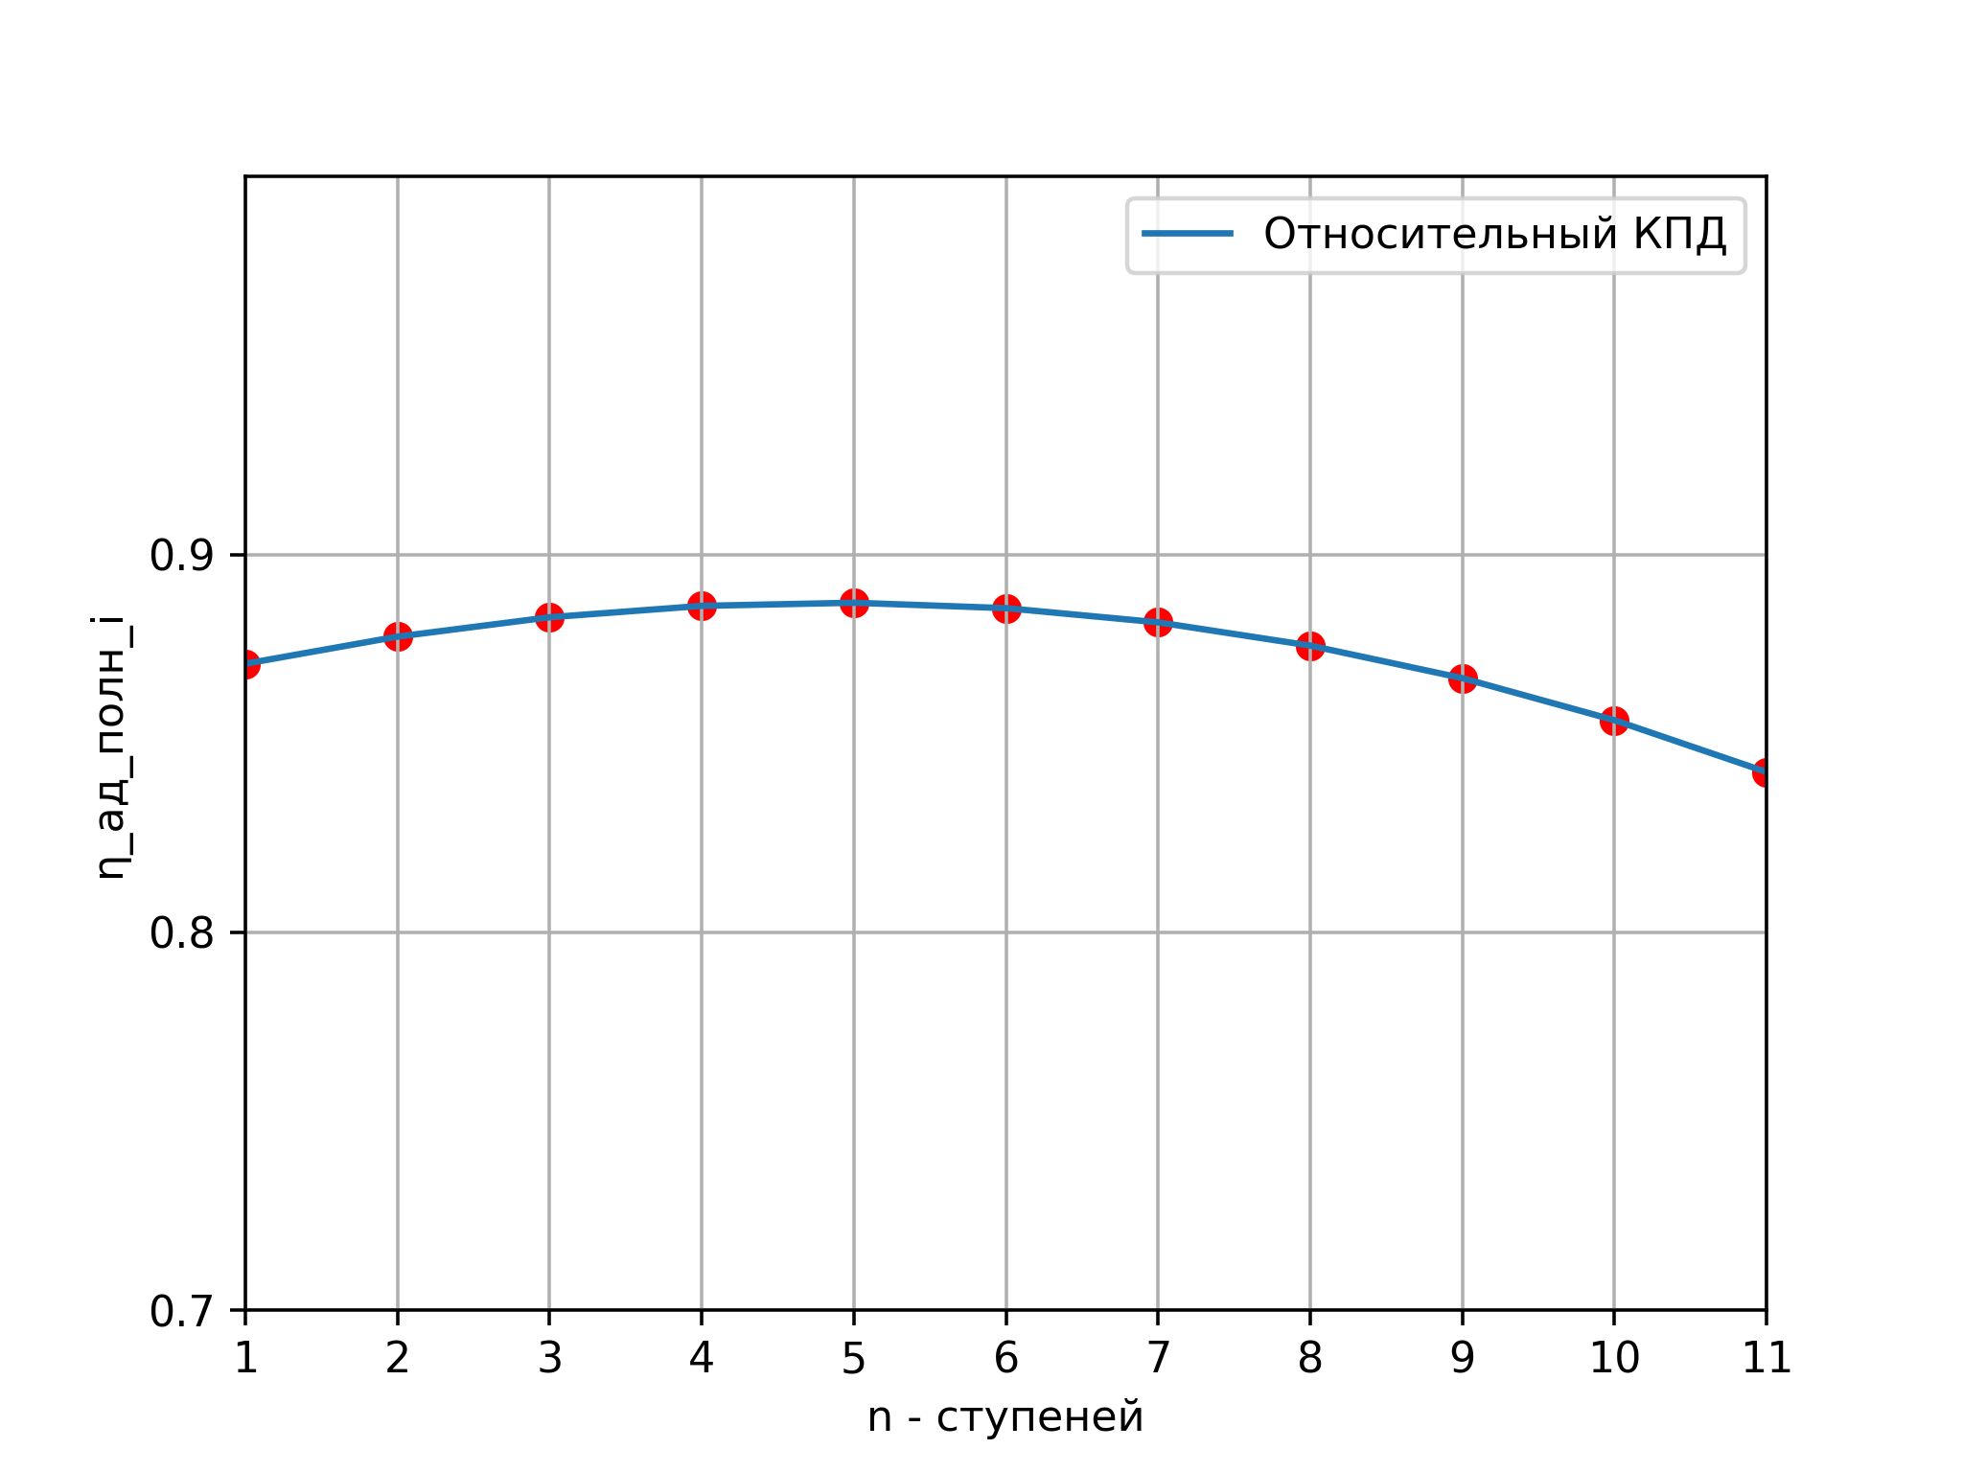
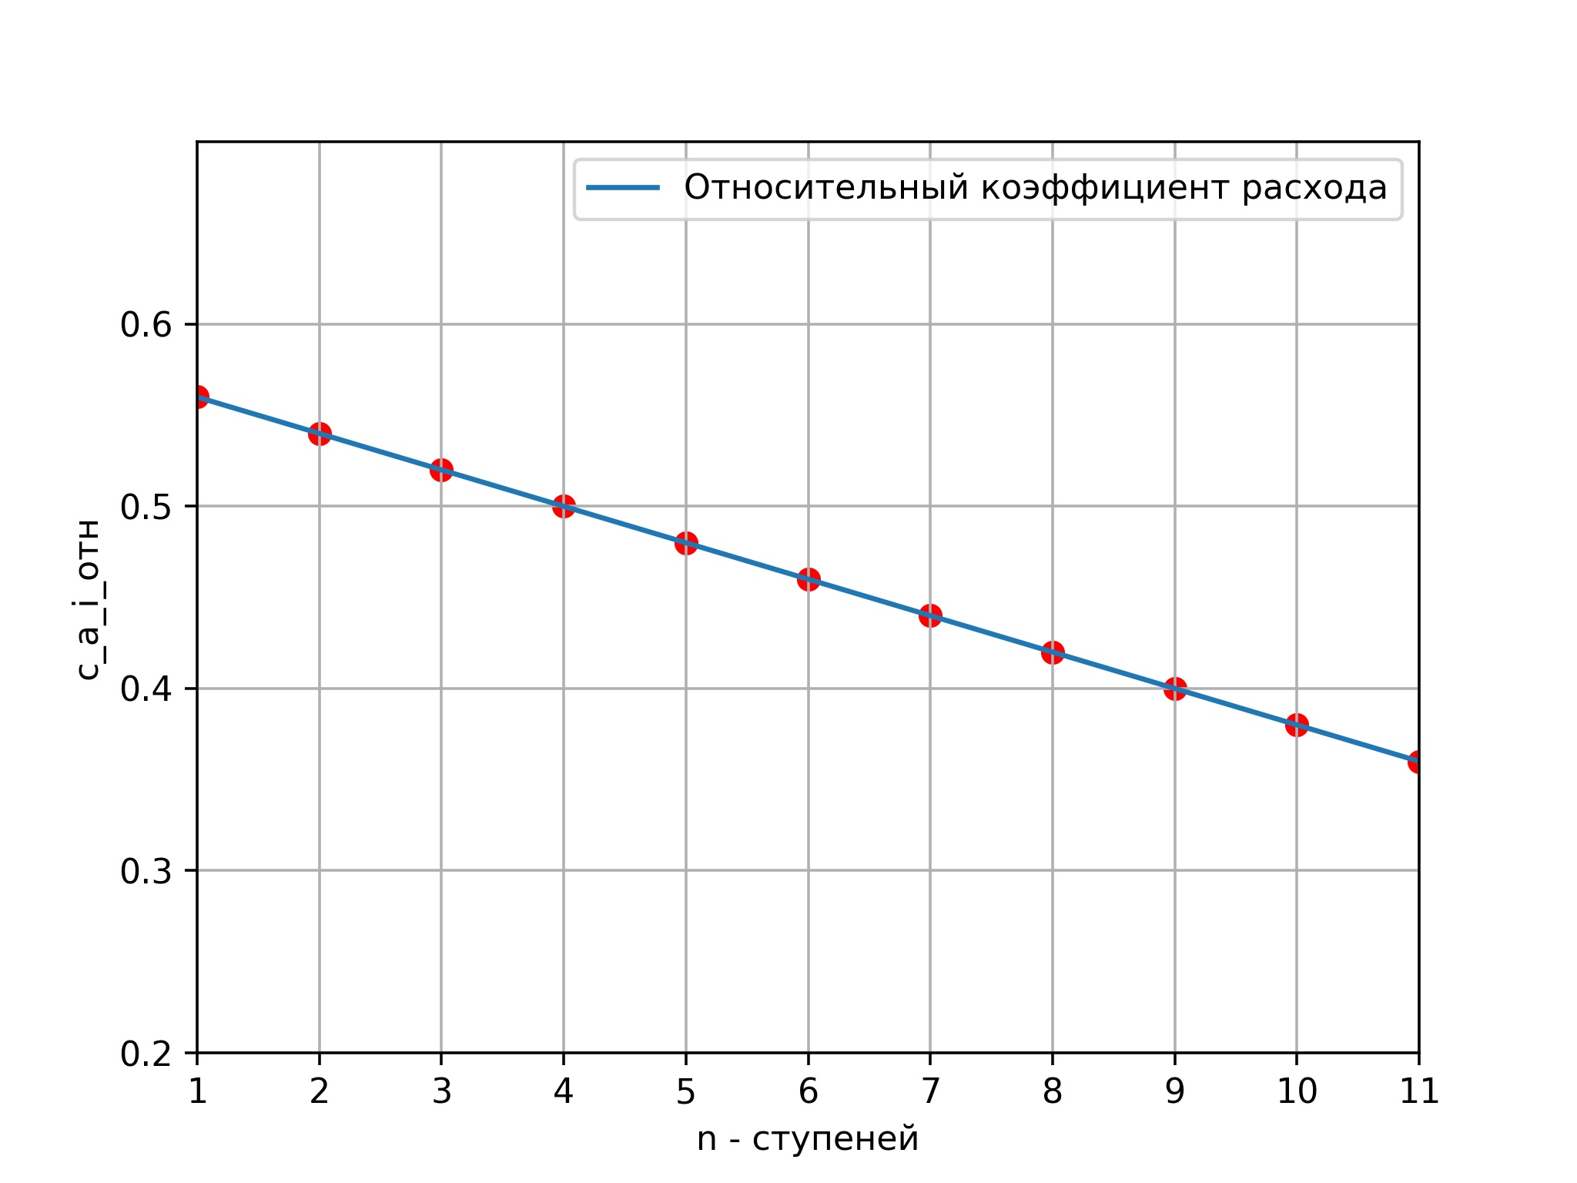
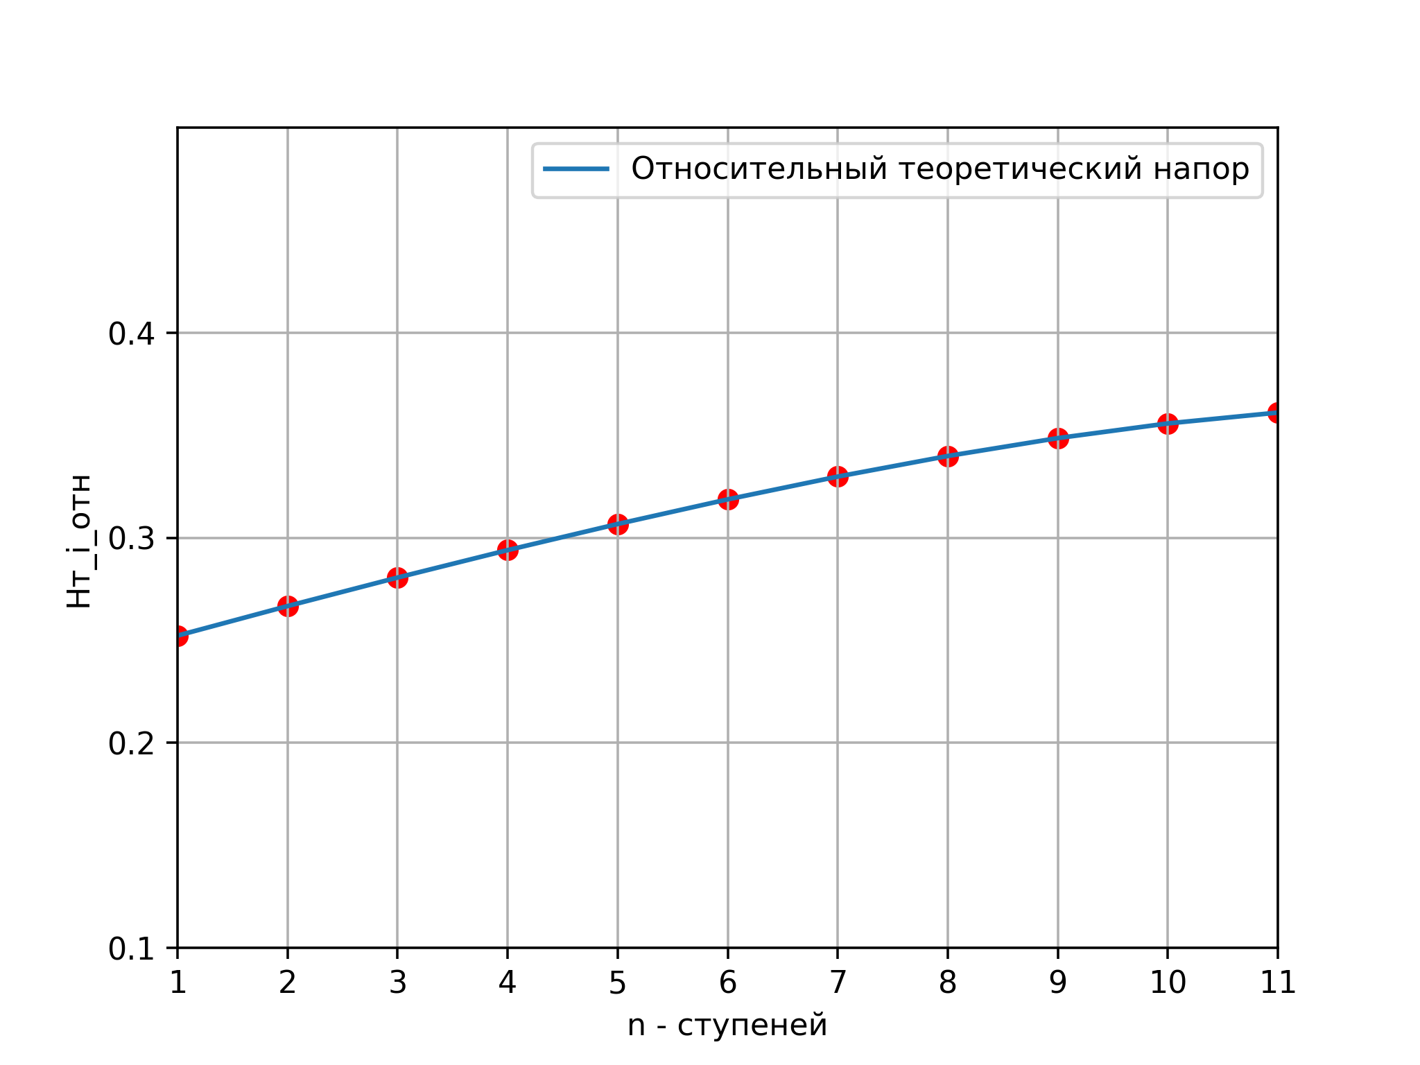
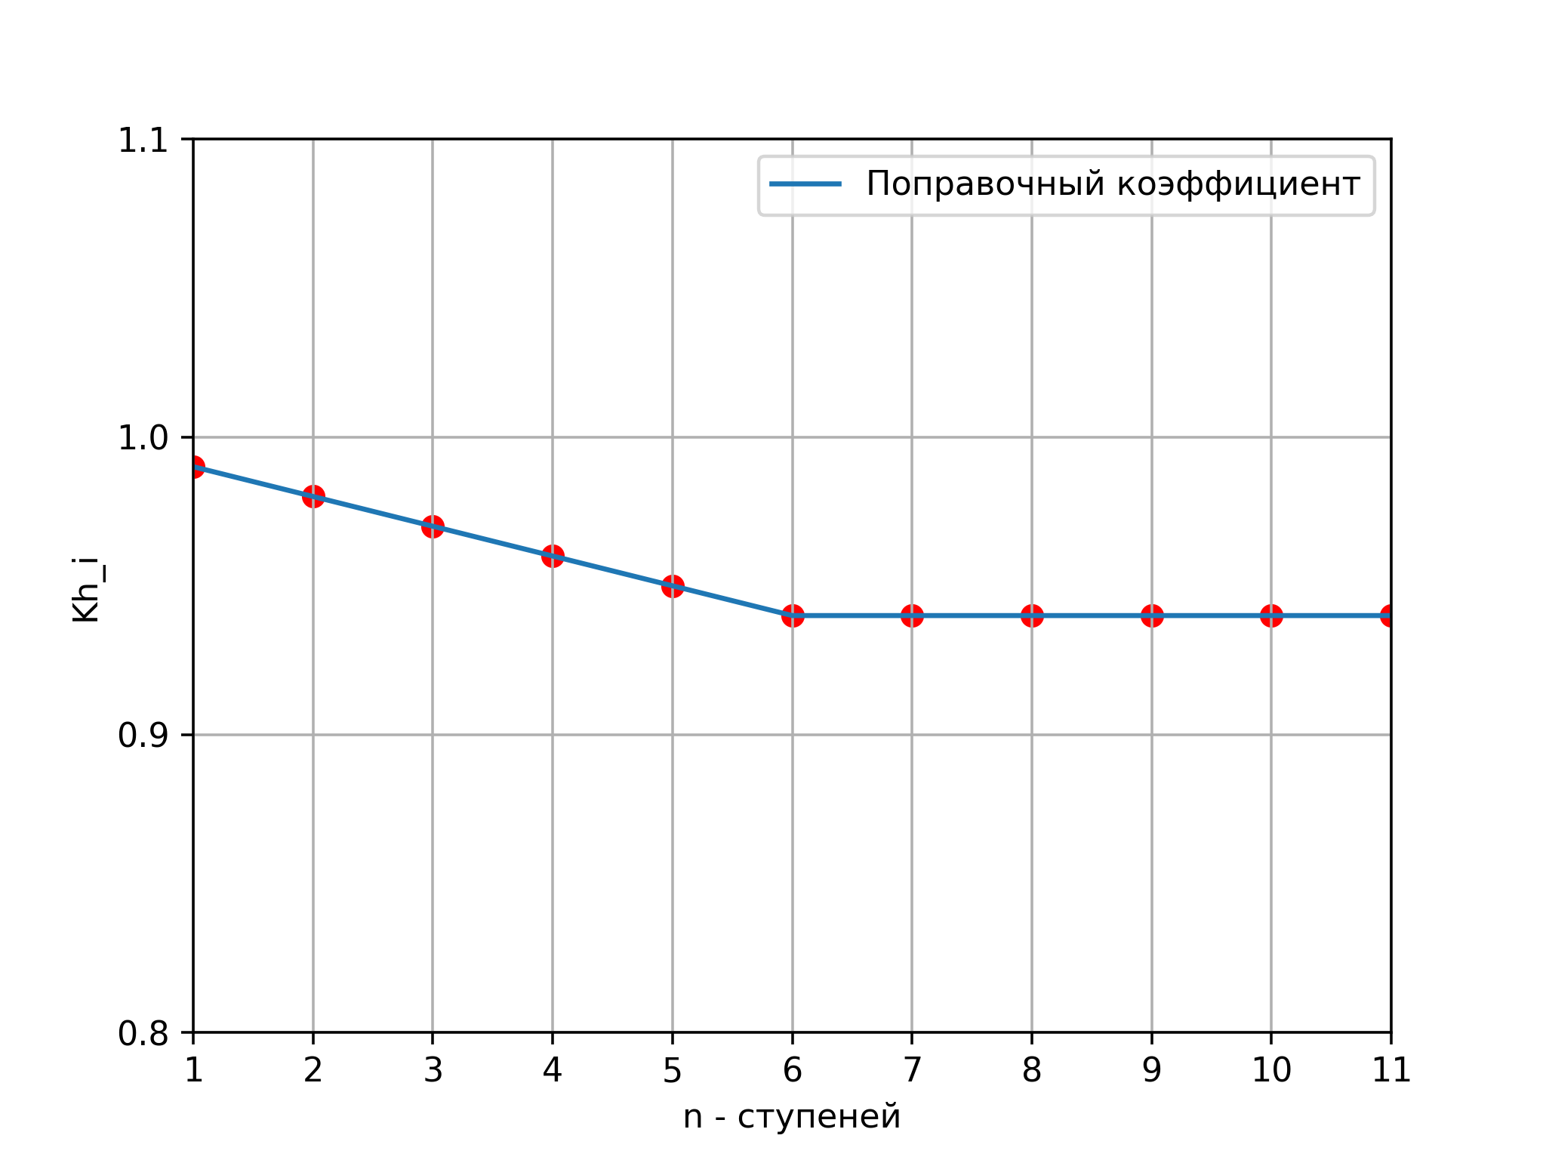
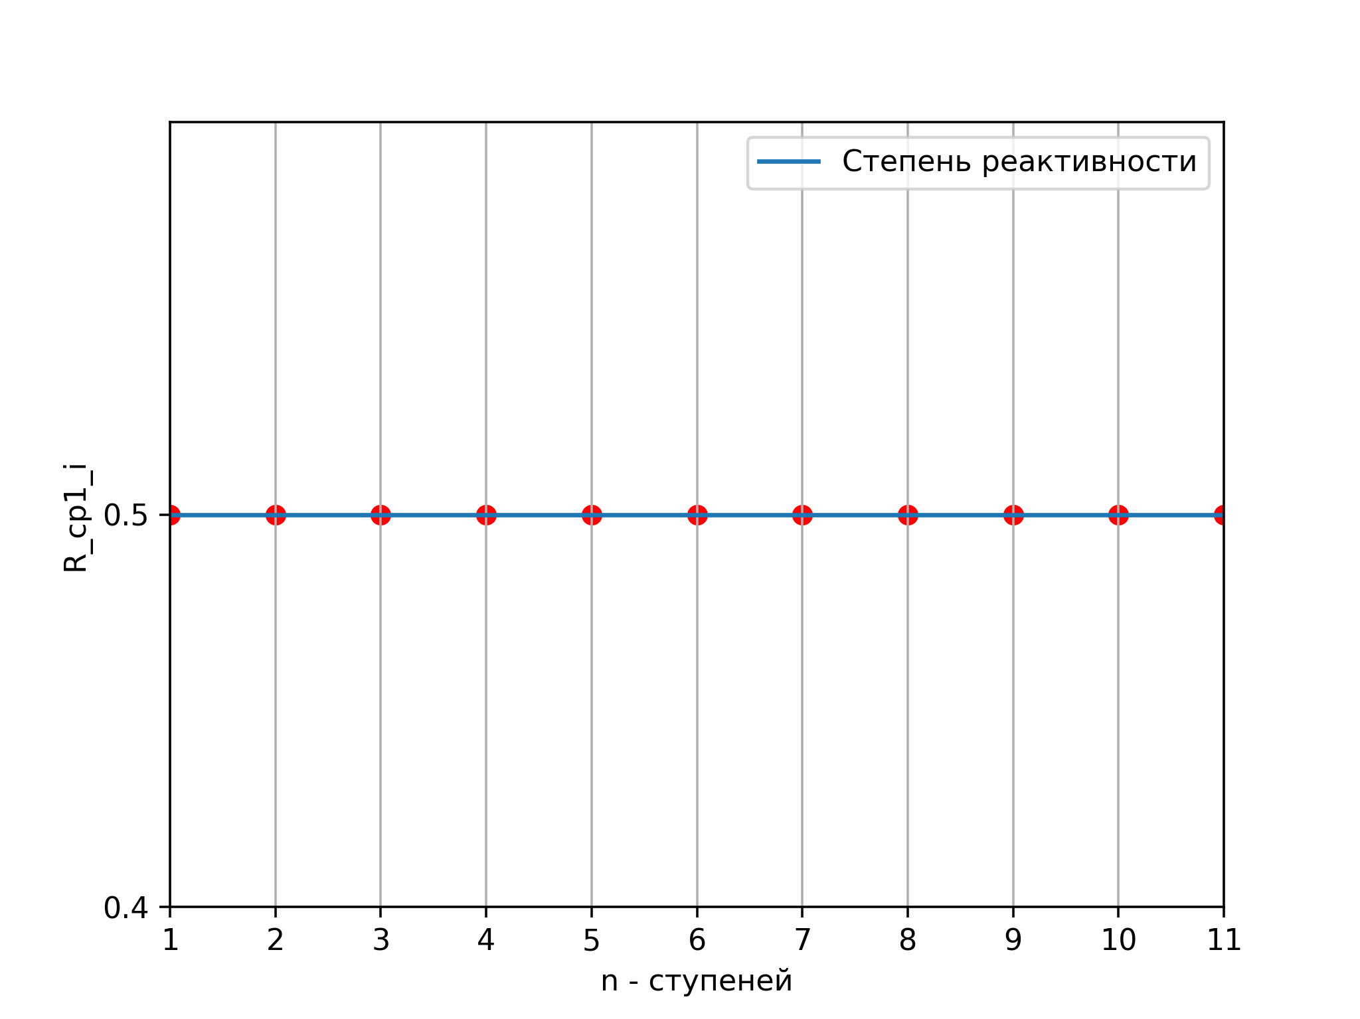
Переменная | Название (из комментария) | Ступень 1 | Ступень 2 | Ступень 3 | Ступень 4 | Ступень 5 | Ступень 6 | Ступень 7 | Ступень 8 | Ступень 9 | Ступень 10 | Ступень 11
σ_вх_вна | Коэффициент сохранения полного давления в ВНА | 0.99165
P1_полн_вна | Полное давление в ВНА | 100454.57715
c_1u_вна | Окружная скорость в ВНА | 0.28741
α_1_вна_deg | Угол входа в ВНА | 90
α_2_вна_deg | Угол выхода из ВНА | 62.8313
c_a_i_отн | Коэффициент расхода на входе в ступень | 0.56 | 0.54 | 0.52 | 0.5 | 0.48 | 0.46 | 0.44 | 0.42 | 0.4 | 0.38 | 0.36
c_a_i_отн_plus_1 | Коэффициент расхода на выходе из ступени | 0.54 | 0.52 | 0.5 | 0.48 | 0.46 | 0.44 | 0.42 | 0.4 | 0.38 | 0.36 | 0.34
P1_полн_i | Полное давление перед ступенью | 100454.57715 | 275630.26844 | 450805.95973 | 625981.65102 | 801157.34231 | 976333.0336 | 1151508.72489 | 1326684.41618 | 1501860.10747 | 1677035.79876 | 1852211.49005
T1_полн_i | Полная температура перед ступенью | 288 | 332.59061 | 377.18123 | 421.77184 | 466.36246 | 510.95307 | 555.54368 | 600.1343 | 644.72491 | 689.31552 | 733.90614
d1_отн_i | Относительный диаметр втулки на входе в ступень | 0.43 | 0.47922 | 0.52845 | 0.57767 | 0.6269 | 0.67612 | 0.72535 | 0.77457 | 0.82379 | 0.87302 | 0.92224
U_k_i | Окружная скорость концов рабочих лопаток ступени | 320.11891 | 320.11891 | 320.11891 | 320.11891 | 320.11891 | 320.11891 | 320.11891 | 320.11891 | 320.11891 | 320.11891 | 320.11891
Hт_i | Теоретический напор i-й ступени | 25854.06963 | 27331.42079 | 28757.55416 | 30128.04018 | 31434.06708 | 32665.02457 | 33804.57486 | 34833.30366 | 35728.05 | 36461.90626 | 37004.21816
L_z_i | Действительная работа сжатия i-й ступени | 25595.52893 | 26784.79238 | 27894.82754 | 28922.91858 | 29862.36373 | 30705.12309 | 31776.30037 | 32743.30544 | 33584.367 | 34274.19188 | 34783.96507
H_ад_i | Адиабатическая работа сжатия i-й ступени | 22295.79184 | 23523.74429 | 24641.70709 | 25637.08282 | 26494.47881 | 27198.22935 | 28027.59015 | 28678.98367 | 29126.32675 | 29342.86391 | 29302.04573
ΔT_полн_i | Повышение полной температуры в ступени | 25.44287 | 26.5128 | 27.47786 | 28.33878 | 29.05979 | 29.6327 | 30.40155 | 31.00605 | 31.50978 | 31.86372 | 31.99592
T3_полн_i | Полная температура на выходе из ступени | 313.44287 | 359.10341 | 404.65909 | 450.11062 | 495.42225 | 540.58577 | 585.94524 | 631.14035 | 676.23469 | 721.17924 | 765.90206
T1_полн_i_plus_1 | Полная температура на входе в следующую ступень | 313.44287 | 359.10341 | 404.65909 | 450.11062 | 495.42225 | 540.58577 | 585.94524 | 631.14035 | 676.23469 | 721.17924 | 765.90206
π_полн_i | Степень повышения полного давления в ступени | 1.29625 | 1.26724 | 1.24395 | 1.22443 | 1.20724 | 1.19164 | 1.17938 | 1.16755 | 1.15638 | 1.1455 | 1.13455
P3_полн_i | Полное давление на выходе из ступени | 130214.71843 | 349289.20754 | 560779.24844 | 766471.84246 | 967187.49388 | 1163440.81223 | 1358064.80406 | 1548964.1796 | 1736716.99221 | 1921041.57702 | 2101427.71917
P1_полн_i_plus_1 | Полное давление перед следующей ступенью | 130214.71843 | 349289.20754 | 560779.24844 | 766471.84246 | 967187.49388 | 1163440.81223 | 1358064.80406 | 1548964.1796 | 1736716.99221 | 1921041.57702 | 2101427.71917
a_кр_1_i | Критическая скорость потока на входе в ступень | 310.75135 | 333.94256 | 355.62461 | 376.05864 | 395.43815 | 413.9113 | 431.59448 | 448.58113 | 464.94759 | 480.75721 | 496.06323
a_кр_3_i | Критическая скорость потока на выходе из ступени | 324.18728 | 346.99766 | 368.35064 | 388.48693 | 407.57218 | 425.74453 | 443.24648 | 460.02321 | 476.1738 | 491.74323 | 506.76125
r_ср1_отн_i | Относительный средний радиус на входе в ступень | 0.76971 | 0.78411 | 0.79977 | 0.81661 | 0.83457 | 0.85356 | 0.87353 | 0.89442 | 0.91614 | 0.93866 | 0.96191
c_u1_отн_i | Безразмерная окружная составляющая скорости на входе | 0.22096 | 0.22198 | 0.22444 | 0.22829 | 0.23351 | 0.24006 | 0.24795 | 0.25719 | 0.26779 | 0.2798 | 0.29325
α_1_i | Угол абсолютной скорости на входе в РК | 1.19497 | 1.18078 | 1.16333 | 1.14248 | 1.11803 | 1.08981 | 1.05763 | 1.02135 | 0.98085 | 0.93611 | 0.88722
c_a1_i | Осевая скорость на входе в ступень | 179.26659 | 172.86421 | 166.46183 | 160.05945 | 153.65708 | 147.2547 | 140.85232 | 134.44994 | 128.04756 | 121.64518 | 115.24281
λ_1_i | Приведенная скорость на входе в ступень | 0.62017 | 0.55968 | 0.50982 | 0.46789 | 0.43211 | 0.4013 | 0.3746 | 0.35145 | 0.33142 | 0.31422 | 0.29964
q_1_i | Газодинамическая функция расхода на входе | 0.82896 | 0.7721 | 0.71993 | 0.67258 | 0.62983 | 0.5914 | 0.55697 | 0.5263 | 0.4992 | 0.47552 | 0.45518
F_1_i | Кольцевая площадь на входе в ступень | 0.3184 | 0.13465 | 0.09472 | 0.07793 | 0.06917 | 0.06418 | 0.06131 | 0.05979 | 0.05923 | 0.05942 | 0.06023
c_a3_отн_i | Коэффициент расхода на выходе из ступени | 0.54 | 0.52 | 0.5 | 0.48 | 0.46 | 0.44 | 0.42 | 0.4 | 0.38 | 0.36 | 0.34
c_a3_i | Осевая скорость на выходе из ступени | 172.86421 | 166.46183 | 160.05945 | 153.65708 | 147.2547 | 140.85232 | 134.44994 | 128.04756 | 121.64518 | 115.24281 | 108.84043
λ_3_i_0 | Приведенная скорость на выходе (1-е приближение) | 0.57323 | 0.51867 | 0.47328 | 0.4348 | 0.40178 | 0.37318 | 0.34818 | 0.32639 | 0.30743 | 0.29103 | 0.27702
q_3_i | Газодинамическая функция расхода на выходе | 0.78547 | 0.72952 | 0.67883 | 0.63312 | 0.59201 | 0.5551 | 0.52191 | 0.49231 | 0.46608 | 0.44305 | 0.42314
F_3_i_0 | Кольцевая площадь на выходе (1-е приближение) | 0.27044 | 0.11686 | 0.08365 | 0.06985 | 0.06282 | 0.05902 | 0.05697 | 0.05614 | 0.05619 | 0.05694 | 0.05834
d3_отн_i_0 | Относительный диаметр втулки на выходе (1-е приближение) | 0.56452 | 0.84 | 0.88841 | 0.90776 | 0.91746 | 0.92267 | 0.92546 | 0.92659 | 0.92652 | 0.92549 | 0.92359
r_ср3_отн_i | Относительный средний радиус на выходе из ступени | 0.81567 | 0.92808 | 0.94967 | 0.95836 | 0.96268 | 0.96492 | 0.966 | 0.96626 | 0.96587 | 0.96492 | 0.96341
c_3u_отн_i | Безразмерная окружная составляющая скорости на выходе | 0.25065 | 0.31733 | 0.32458 | 0.32357 | 0.31998 | 0.3154 | 0.31053 | 0.30569 | 0.30114 | 0.29708 | 0.2937
α_3_i | Угол абсолютной скорости на выходе из ступени | 1.13623 | 1.02287 | 0.99501 | 0.97766 | 0.96302 | 0.94887 | 0.93414 | 0.91825 | 0.90066 | 0.88086 | 0.85833
λ_3_i | Приведенная скорость на выходе из ступени | 0.58786 | 0.56199 | 0.51806 | 0.477 | 0.44011 | 0.40706 | 0.37723 | 0.35033 | 0.32596 | 0.30385 | 0.28381
F_3_i | Действительная кольцевая площадь на выходе из ступени | 0.26569 | 0.11008 | 0.0779 | 0.06474 | 0.05815 | 0.05472 | 0.05306 | 0.05267 | 0.05326 | 0.05472 | 0.05703
F_1_i_plus_1 | Кольцевая площадь на входе в следующую ступень | 0.11008 | 0.0779 | 0.06474 | 0.05815 | 0.05472 | 0.05306 | 0.05267 | 0.05326 | 0.05472 | 0.05703 | 0.05935
d3_отн_i | Относительный диаметр втулки на выходе из ступени | 0.57501 | 0.8501 | 0.89651 | 0.91483 | 0.92385 | 0.92852 | 0.93077 | 0.9313 | 0.9305 | 0.92852 | 0.92537
r_ср2_отн_i | Относительный средний радиус на выходе из РК | 0.79269 | 0.8561 | 0.87472 | 0.88749 | 0.89862 | 0.90924 | 0.91977 | 0.93034 | 0.94101 | 0.95179 | 0.96266
c_u2_отн_i | Безразмерная окружная составляющая скорости на выходе из РК | 0.53283 | 0.51486 | 0.52603 | 0.54133 | 0.55821 | 0.57593 | 0.59414 | 0.61262 | 0.63122 | 0.64977 | 0.66813
β_1_i | Угол относительной скорости на входе в РК | 0.79555 | 0.76532 | 0.73493 | 0.70442 | 0.67388 | 0.64337 | 0.61297 | 0.58275 | 0.55279 | 0.52315 | 0.49389
c_a2_отн_i | Относительная осевая скорость на выходе из РК | 0.55 | 0.53 | 0.51 | 0.49 | 0.47 | 0.45 | 0.43 | 0.41 | 0.39 | 0.37 | 0.35
β_2_i | Угол относительной скорости на выходе из РК | 1.12942 | 0.99876 | 0.97109 | 0.95577 | 0.94397 | 0.93329 | 0.92265 | 0.91154 | 0.89952 | 0.88621 | 0.87126
α_2_i | Угол абсолютной скорости на выходе из РК | 0.80125 | 0.79989 | 0.76993 | 0.73566 | 0.69981 | 0.66326 | 0.62648 | 0.58979 | 0.55344 | 0.51764 | 0.48254
ε_рк_i | Диффузность решетки РК | 0.33387 | 0.23344 | 0.23616 | 0.25134 | 0.27008 | 0.28992 | 0.30969 | 0.32879 | 0.34673 | 0.36306 | 0.37737
ε_на_i | Диффузность решетки НА | 0.33498 | 0.22299 | 0.22509 | 0.242 | 0.26321 | 0.28561 | 0.30766 | 0.32846 | 0.34722 | 0.36322 | 0.37578
W_1_i | Относительная скорость на входе в РК | 250.98608 | 249.52577 | 248.25233 | 247.1596 | 246.23596 | 245.468 | 244.83481 | 244.31198 | 243.8709 | 243.47905 | 243.10038
c_a2_i | Осевая скорость на выходе из РК | 176.0654 | 169.66302 | 163.26064 | 156.85826 | 150.45589 | 144.05351 | 137.65113 | 131.24875 | 124.84637 | 118.444 | 112.04162
c_2_i | Абсолютная скорость на выходе из РК | 245.13925 | 236.53748 | 234.54208 | 233.74011 | 233.5996 | 233.97179 | 234.78056 | 235.97973 | 237.52254 | 239.36264 | 241.45141
τ_1_i | Температурная функция на входе в РК | 0.9359 | 0.94779 | 0.95668 | 0.96351 | 0.96888 | 0.97316 | 0.97661 | 0.97941 | 0.98169 | 0.98354 | 0.98504
T_1_i | Статическая температура на входе в РК | 269.53895 | 315.22721 | 360.8418 | 406.38272 | 451.84904 | 497.23922 | 542.55059 | 587.77967 | 632.92206 | 677.97238 | 722.92414
a_1_i | Скорость звука на входе в РК | 300.62669 | 325.10873 | 347.83653 | 369.13429 | 389.23641 | 408.31888 | 426.51754 | 443.93977 | 460.67208 | 476.78521 | 492.33776
M_w1_i | Число Маха относительной скорости на входе в РК | 0.83488 | 0.76751 | 0.7137 | 0.66957 | 0.63261 | 0.60117 | 0.57403 | 0.55033 | 0.52938 | 0.51067 | 0.49377
λ_c2_i | Приведенная абсолютная скорость на выходе из РК | 0.75617 | 0.68167 | 0.63674 | 0.60167 | 0.57315 | 0.54956 | 0.52968 | 0.51297 | 0.49881 | 0.48676 | 0.47646
T2_полн_i | Полная температура на выходе из РК | 313.44287 | 359.10341 | 404.65909 | 450.11062 | 495.42225 | 540.58577 | 585.94524 | 631.14035 | 676.23469 | 721.17924 | 765.90206
τ_2_i | Температурная функция на выходе из РК | 0.9047 | 0.92255 | 0.93243 | 0.93967 | 0.94525 | 0.94966 | 0.95324 | 0.95614 | 0.95853 | 0.96051 | 0.96216
T_2_i | Статическая температура на выходе из РК | 663.96656 | 677.06849 | 684.31455 | 689.62661 | 693.7248 | 696.96433 | 699.58806 | 701.71924 | 703.47152 | 704.92435 | 706.13831
a_2_i | Скорость звука на выходе из РК | 471.8347 | 476.46727 | 479.01009 | 480.86568 | 482.29236 | 483.41715 | 484.32621 | 485.06336 | 485.66861 | 486.16986 | 486.5883
M_c2_ср_i | Среднее число Маха на выходе из РК | 0.51954 | 0.49644 | 0.48964 | 0.48608 | 0.48435 | 0.484 | 0.48476 | 0.48649 | 0.48906 | 0.49234 | 0.49621

